Prestazioni Specialistiche GEO
logo
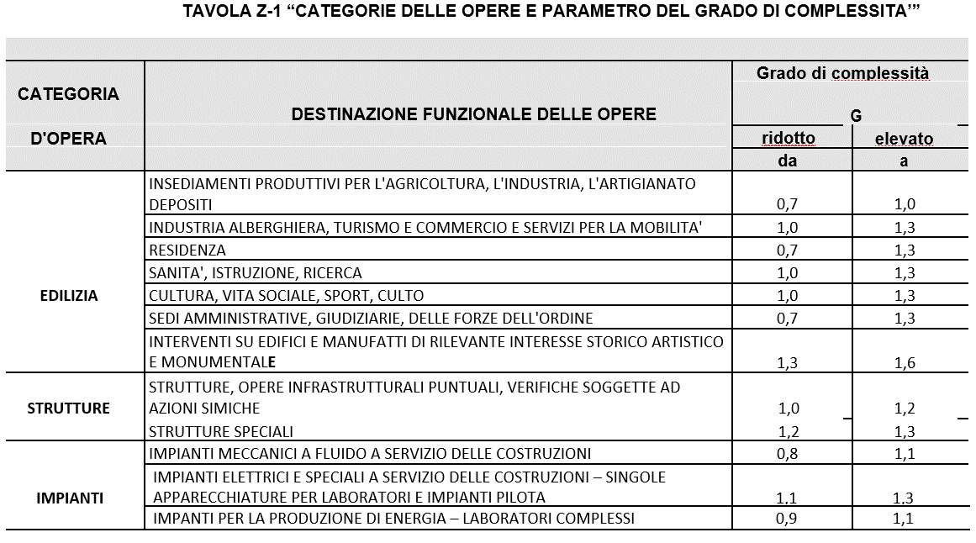
Intestazione
 | Oggetto:
Onorario per la relazione geologica per il ripristino e/o ricostruzione degli immobili danneggiati gravemente con destinazione diversa da quella produttiva (ordinanza commissariale n. 19 del 2017 e s.m.i.) con grado di danneggiamento "E"
Identificato catastale; Foglio ______, particella ______
Pratica Mude:____________________
EDILIZIA
STRUTTURA
IMPIANTI

Calcolo Compenso per prestazione professionale del GEOLOGO - Ord. 108/2020
Destinazione funzionale opera : |  |  | EDILIZIA: | RESIDENZA
 |  |  | STRUTTURE: | STRUTTURE, OPERE INFRASRUTTURALI PUNTUALI, VERIFICHE SOGGETTE AD AZIONI SISMICHE
 |  |  | IMPIANTI | IMPIANTI MECCANICI A FLUIDO A SERVIZIO DELLE COSTRUZIONI

 | Categoria d'opera |  |  |  | A | B | C | C | Totale
 |  |  |  |  | Edilizia | Strutture | Imp. term/san | Imp. elettr.
 | Valore dell'opera | V |  |  | € 200,000.00 | € 100,000.00 | € 50,000.00 | € 200,000.00 | € 550,000.00
 | % sul valore | P |  |  | 10.58% | 13.00% | 16.20% | 10.58%
 | grado complessità | G |  |  | 1.00 | 1.10 | 0.95 | 1.20
 |  | Importi |  |  | € 21,157.17 | € 14,300.00 | € 7,692.66 | € 25,388.60

 | Fase | Prestazioni specialistiche / accessorie
 | QbI.10 + QbII.10 | Relazione di indagine geologica |  |  | 0.2 | 0.2 | 0.2 | 0.2 | € 9,595.38
 | QbI.07 + QbII.08 | Relazione di indagine idraulica |  |  | 0 | 0 | 0 | 0 | € -
 | QbI.08 | Relazione di indagine sismica preliminare |  |  | 0.015 | 0.015 | 0.015 | 0.015 | € 719.65
 | QbII.10 | Relazione di indagine sismica definitiva |  |  | 0.03 | 0.03 | 0.03 | 0.03 | € 1,439.31
 | QbI.05 | Relazione di indagine geotecnica prelim. |  |  | 0.03 | 0.03 | 0.03 | 0.03 | € 1,439.31
 | QbII.06 | Relazione di indagine geotecnica definit. |  |  | 0 | 0 | 0 | 0 | € -
 | totale incidenze | SQi |  |  | 0.275 | 0.275 | 0.275 | 0.275
 | Compenso | V*P*G*SQi |  |  | € 5,818.22 | € 3,932.50 | € 2,115.48 | € 6,981.86
 | PREST. SPEC. | Compenso ridotto del 30 % |  |  | € 4,072.75 | € 2,752.75 | € 1,480.84 | € 4,887.31 | € 13,193.65

 |  |  |  |  | Importo Intervento |  | aliquota applicazione |  | onorario
 | Analisi e relazione sulla Risposta Sismica Locale |  |  |  | € 550,000.00 |  | 0.5% |  | € 2,750.00 | TRUE
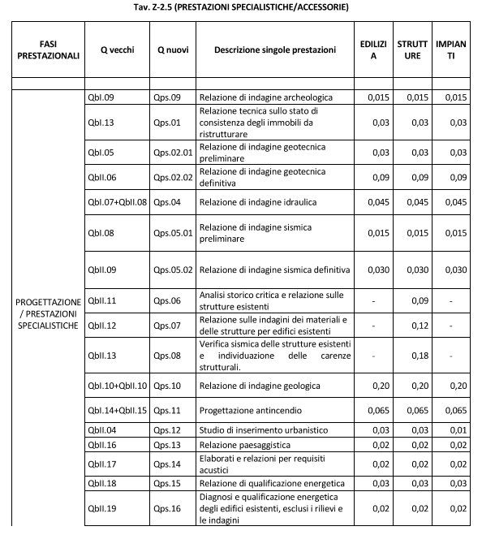

 |  |  | ONORARIO |  |  |  |  |  | € 15,943.65
 |  |  | Contributo previdenziale (art. 8 D.Lgs. 103/96) sull'onorario |  |  |  |  | 2% | € 318.87
 |  |  | IVA |  |  |  |  | 22% | € 3,577.75
 |  |  | TOTALE ONORARIO compreso IVA e CP |  |  |  |  |  | € 19,840.27

 | Spese documentate:

 |  |  |  |  |  |  | Firma e timbro

